Activer Macro 97-2003
pour activer les macros :

en résumé : menu Excel ->
Outils > Macros > Sécurité > cocher niveau sécurité moyen

en images:

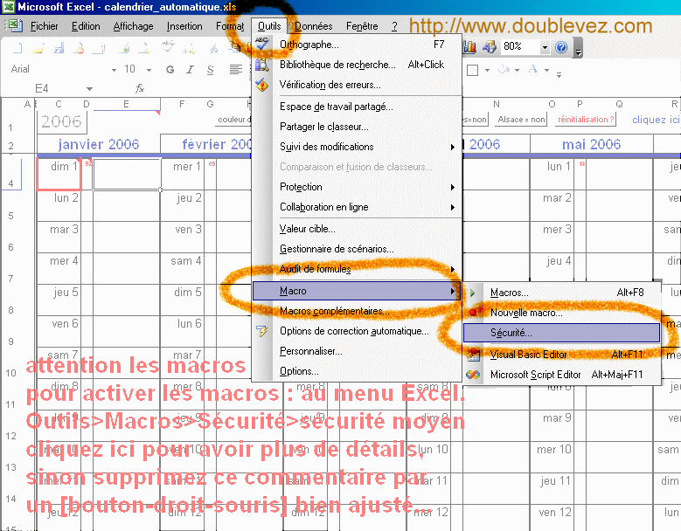

-2
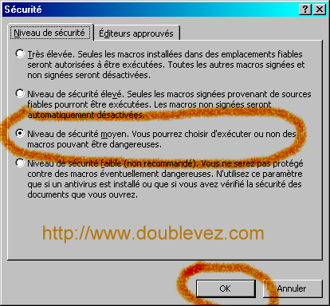

(3) important : fermer le fichier, puis l'ouvrir à nouveau et cliquer "Activer les Macros" à la question suivante

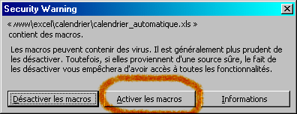

= mise en garde de Microsoft à ne pas négliger :
Les macros peuvent contenir des virus. Il est généralement plus prudent de les désactiver. Toutefois, si elles proviennent d'une source sûre, le fait de les désactiver vous empêchera d'avoir accès à toutes les fonctionnalités.

les macros sont activées !

Activer Macro2007
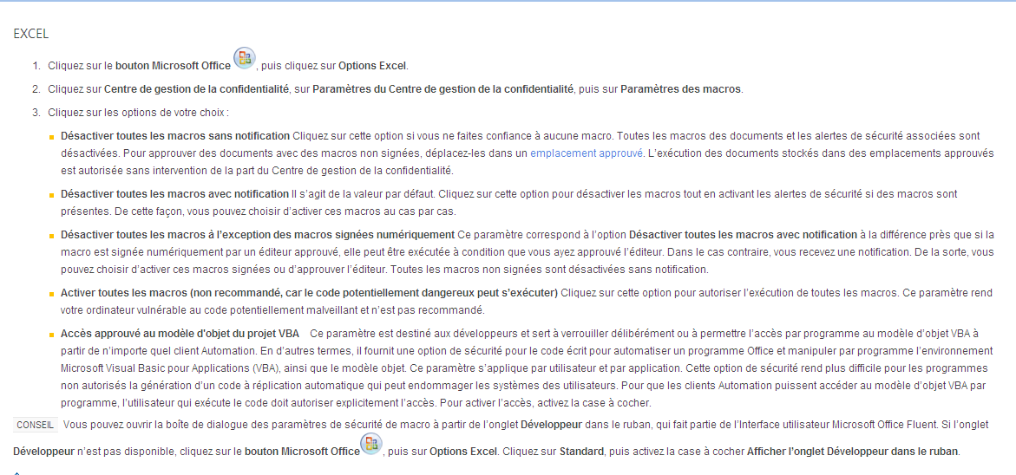

fermer le fichier, puis l'ouvrir à nouveau

Explications
 | FEUILLES DE DIFF - MODE D'EMPLOI

 | V1.0

Cet onglet permet de vous expliquer chaque étape de cet outil.
Comment activer les macros
Allez sur les onglets en fonction de votre version, ou regardez sur internet

Explication des onglets

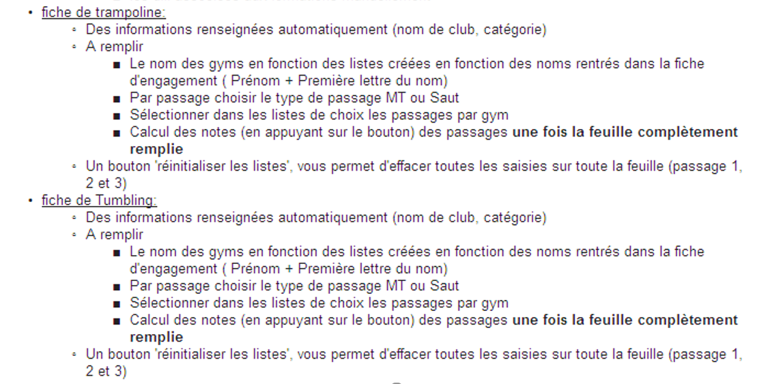

Utilisation de MAV
N'enregistrez pas le fichier au format par défaut, forcez le au format excel (.xlsm per ex)

Un problème : responsablejugeteamgym@ffgym.fr
Une adresse de support a été créée afin de vous permettre d'envoyer les problèmes que vous rencontrerez:
Si vous rencontrez un problème envoyez un mail à cette adresse, en expliquant le problème que vous rencontrez, la saisie et les actions que vous avez effectuées.
Vous pouvez joindre aussi le fichier qui pose problème en précisant la version excel que vous utilisez.
Plus vous serez explicite dans la description du problème, plus nous serons à même de vous aider.

fiche engagement
Utilisez ce bouton pour générer trois fichiers pdf. Un par agrès.
Les fichiers sont enregistrés au même endroit que le fichier excel.
Fiche d'engagement Compétition TeamGym - SAISON 2025 - 2026 - V1.0 FEDC
ENGAGEMENT EN LIGNE
Remplir une feuille par équipe de compétition et remplissez toutes les cases.
Les cases grises sont des listes déroulantes.
Les cases bleues sont des zones de texte à compléter
Les cases roses sont remplies automatiquement
Help | responsablejugeteamgym@ffgym.fr

Catégories: | FédéralC | Finale: | FinaleA
Si votre club ne se trouve pas dans la liste : sélectionner le premier choix 1-Club Introuvable et remonter l'information à l'@mail responsablejugeteamgym@ffgym.fr
Section: |  | Equipe numéro : | 1

Nom de l'association :
Code Informatique: |  |  |  | 0

Ville :
Abbréviation de l'association

FED C - dif mini tramp
Mini Trampoline
 | Difficulté |  | Nat A | Nat B | Nat C | Fed A/C | Fed B |  |  |  | Case option pour les series avant arriere
 | Saut pose de pieds + saut droit |  |  |  |  |  |  |  |  |  | 1 | 2 | 2
 | Roue/Rondade
 | Rondade |  | 0.5 | 1 | 11 |  |  |  |  |  | FédéralC
 | Rondade demi -Pétrick |  | 0.7 | 1.2 | 1.2
 | Lune |  | 1 | 1.6 | 1.6
 | Lune vrille |  | 1.4 | 2 |  |  |  |  | Valorisation
 | Tsukahara |  | 1.6 |  |  |  |  | TOTAL | 1/2 vrille | 0.2
 | Lune salto |  | 1.8 |  |  |  |  | DIFF | carpé | 0.1
 | Saut droit |  |  |  |  | 1 | 1.2 | 0 | tendu | 0.2
 | Saut groupé |  |  |  |  | 1 | 1.5 |  | double | 1
 | Saut écart carpé |  |  | 1 | 1 | 1.3 (serré) | 1.8 (serré)
 | Salto |  | 1 | 1.4 | 1.4 | 1.8 | 2 | Catégorie | FédéralC FinaleA
 | Equipe | FRANCONVILLE-AGF - Equipe N°1
 | 2ème Passage
N° | Nom du gym |  |  |  |  |  |  |  |  | Valeur
1
2
3
 |  |  |  |  |  |  |  |  | Moyenne du passage : | 0
 | 3ème Passage
N° | Nom du gym |  |  |  |  |  |  |  |  | Valeur
1
2
3
 |  |  |  |  |  |  |  |  |  | 0

Fed C - dif tumbling
Tumbling
 | Difficultés |  | Fed A/C |  |  |  | Case option pour les series avant arriere
Av | Roulade avant |  | 0.3 |  |  |  | 2 | 1 | 2
Avt Arr | Roue |  | 0.5
Arr | Roue pied pied |  | 0.5 |  |  |  | FédéralC
Arr | Rondade |  | 0.8
Avt | Rondade |  | 1 |  | 1/2 vrille | 0.2
Avt | Saut de mains |  | 1.5 | TOTAL | carpé | 0.1
Avt | Saut de mains un pied |  | 1.5 | DIFF | tendu | 0.2
Arr | Flip avant |  |  | 0 | double | 1
Avt | Flip arrière |  | 1.5 |  | Salto salto | 0.2
Arr | Salto en avant |  | 2 |  | salto au départ | 0.1
Avt | Salto en arrière |  | 2 | Catégorie: | FédéralC FinaleA
Avt
 | Equipe | FRANCONVILLE-AGF - Equipe N°1
 | 2ème Passage
N° | Nom du gym |  |  |  |  | Valeur
1
2
3
 |  | Moyenne du passage : |  |  |  | 0
 | 3ème Passage
N° | Nom du gym |  |  |  |  | Valeur
1
2
3
 |  | Moyenne du passage : |  |  |  | 0

